質問書（原則、電子申請）
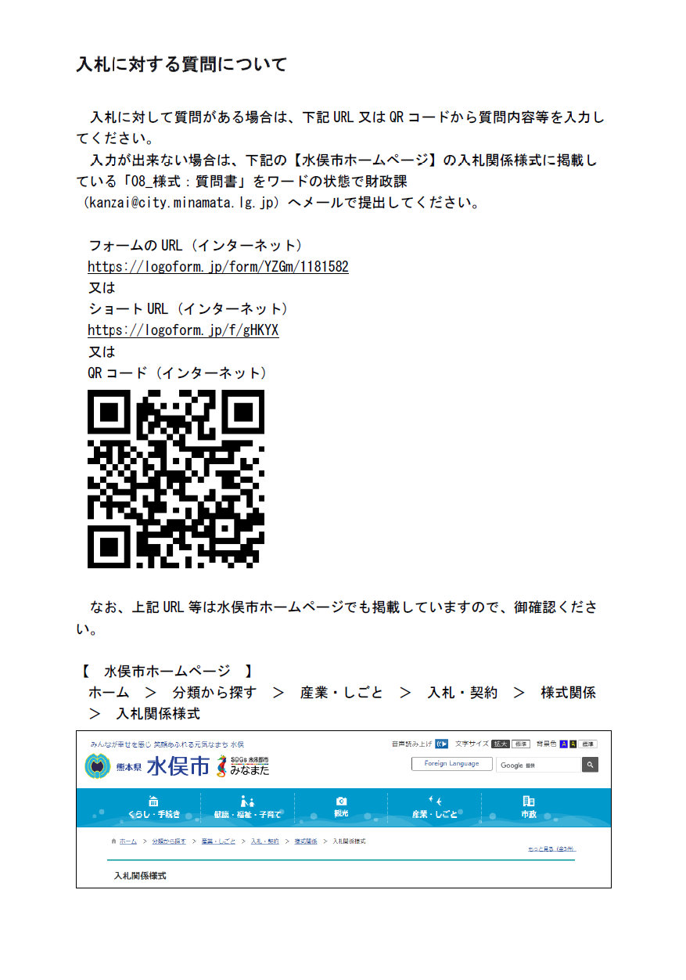
入札に対する質問について

入札に対して質問がある場合は、下記URL又はQRコードから質問内容等を入力してください。
入力が出来ない場合は、下記の【水俣市ホームページ】の入札関係様式に掲載している「08_様式：質問書」を
ワードの状態で財政課（下記メールアドレス）へメールで提出してください。
【質問書の送付先】
kanzai@city.minamata.lg.jp

【水俣市ホームページURL】
https://www.city.minamata.lg.jp/kiji0031338/index.html

フォームのURL (インターネット)
https://logoform.jp/form/YZGm/1181582
又は
ショートURL (インターネット)
https://logoform.jp/f/gHKYX

チェックリスト
郵送又は持参される場合、このチェックリストは必ず添付してください。
入札参加資格審査申請時提出書類チェックリスト（郵送又は持参）

 | 業務等番号
 | 業務等名

 |  | 商号又は名称

 |  | 申請書等提出日

 | No. |  | 項目 | チェック欄
 | 1 |  | 入札参加資格審査申請書
 | 2 |  | 平成２８年度（２０１６年度以降）、官公庁が発注する縄文時代を主体とする遺跡の発掘現場における発掘調査を元請として受注し、完了した実績を証明する書類［縄文時代を主体とする遺跡に関する業務実績調書（様式１）及び契約書（変更契約書含む）の写し］
 | 3 |  | 配置予定主任調査員届（様式２） ※要添付書類
 | 4 |  | 配置予定整理調査員届（様式３－１） ※要添付書類
 | 5 |  | 配置予定整理調査員届（様式３－２） ※要添付書類

